상품제안서
엑스트라 에어탱크 H15 크리스탈 무드 가습기 1000ml | 상품코드: S44825

 |  |  |  |  |  |  | 02-713-8555 | www.synergygift.co.kr
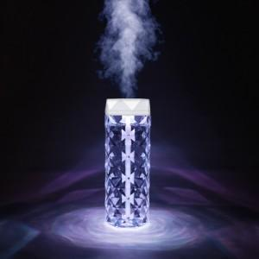  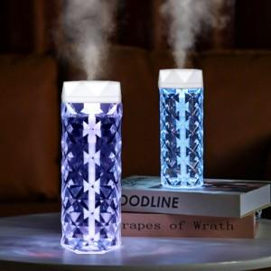

【상세/제작정보】 | - 넉넉한 대용량 가습기의 표준 , 엑스트라H15 무선가습기<br>- 7색 무드등 조명으로 분위기와 가습까지 책임진다<br>- 넉넉한 수조용량으로 최대 24시간동안 분무가능한 제품<br>- 저소음으로 편안하게 , 간격분사로 편안하게 사용가능<br>- 다이아몬드 컷팅 공법으로 아름다운 샹들리에 분위기의 외관<br>

【인쇄/포장옵션】 | 레이저 / 포장지포장

【공급단가】 | 수량 | 50~ | 100~ | 500~ | 1,000~ | 3,000~
*VAT별도 | 단가 | 7,440원 | 7,290원 | 6,800원 | 6,690원 | 6,590원

【상품 URL】 | https://www.synergygift.co.kr:443/src/goods_detail.php?gdno=44825

